Sheet1
Canvaで口が動くアニメーションを作る方法！イラストを喋らせます

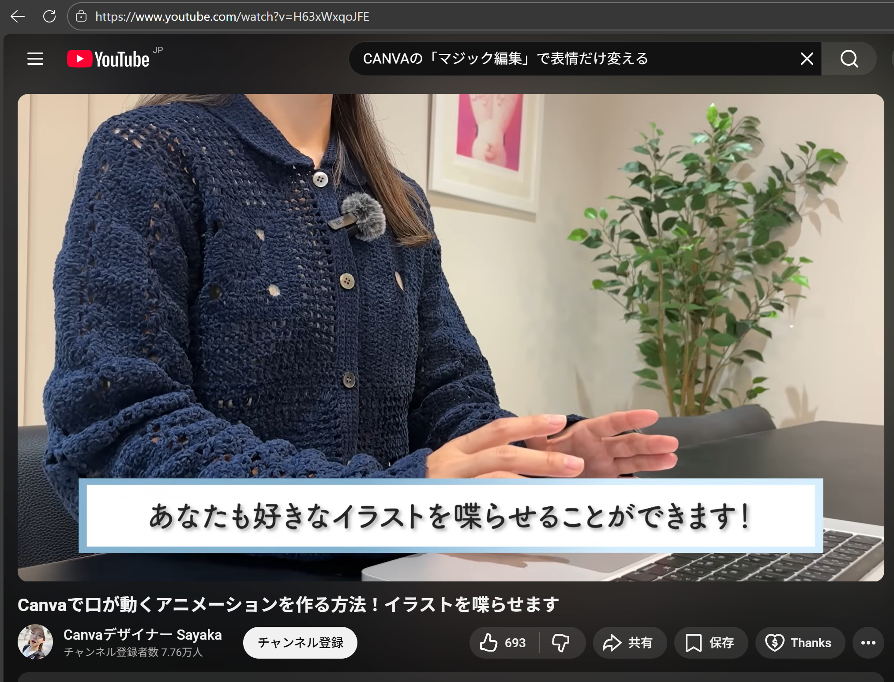

HOME
↓
動画
↓
Youtube動画

VOICEVOX（声）
https://voicevox.hiroshiba.jp/

【本編、サムネサイズ】
解像度： 1280 × 720 ピクセル（幅1280ピクセル以上を推奨）
アスペクト比： 16：9

【ショートサイズ】
アスペクト比： 9：16（縦横比）
解像度： 1080 × 1920 ピクセル
動画の長さ： 60秒以内 | ※１５～３０秒がいい

https://github.com/login
https://github.com/picky-web/youtube.git

■Youtube
https://www.youtube.com/

